FD–NNNNLL–L–NNNNN_Rev_N
 |  |  |  |  | CLASSIFICAÇÃO |  |  |  | PROJETO XXXXXXX X0000-00

 |  |  |  |  | USO INTERNO

PROJETO DETALHADO |  |  |  |  |  |  |  |  | Nº VALE |  |  |  |  |  | PÁGINA
PENEIRAMENTO SECUNDÁRIO CHUTE DE DESCARGA TR2032KS14-43-54 FOLHA DE DADOS |  |  |  |  |  |  |  |  | FD–NNNNLL–L–NNNNN

 |  |  |  |  |  |  |  |  | Nº (CONTRATADA) |  |  |  |  |  | REV.

TE: TIPO EMISSÃO |  | A - PRELIMINAR |  | C - PARA CONHECIMENTO |  |  | E - PARA CONSTRUÇÃO |  |  |  |  |  | G - CONFORME CONSTRUÍDO
 |  | B - PARA APROVAÇÃO |  | D - PARA COTAÇÃO |  |  | F - CONFORME COMPRADO |  |  |  |  |  | H - CANCELADO
Rev. | TE | Descrição |  |  |  |  |  |  | Por |  | Ver. | Apr. |  | Aut. | Data
0 | D | ESPECIFICAÇÃO TÉCNICA PARA COMPRA |  |  |  |  |  |  | AMJ |  | AMJ | AMJ |  | AMJ | 2026-03-04
1 | D | REVISÃO DE DESENHOS |  |  |  |  |  |  | AMJ |  | AMJ | AMJ |  | AMJ | 2026-05-18

Instruções de Preenchimento pelo Fornecedor
I - O Fornecedor deve preencher a primeira coluna do campo “Proposto” com uma das opções a seguir: "A" (atendido) ou "D" (desvio).
II - Os itens assinalados como "D", assim como os esclarecimentos a estes pertinentes, devem obrigatoriamente ser informados pelo Fornecedor através da "Lista de Desvios", conforme definido na Seção 1 da Requisição Técnica. Para a apresentação de informações adicionais às contidas nesta Folha de Dados, o Fornecedor deve proceder da mesma forma.
III - As Notas Explicativas ao final da Folha de Dados são de preenchimento exclusivo do Emitente e não devem ser preenchidas pelo Fornecedor.
Fornecedor: |  |  |  |  |  | Proposta:
Identificação (TAG): |  |  | TR2032KS14 |  |  | Quantidade: |  |  |  | 1

Item | Descrição |  |  |  |  | Un. |  | Especificado |  |  |  |  | Proposto

 | TIPO |  |  |  |  |  |  | Chute de descarga |  |  |  |  | A
 | MATERIAL |  |  |  |  |  |  | A-36 |  |  |  |  | A
 | REVESTIMENTO |  |  |  |  |  |  | Não contemplado na proposta |  |  |  |  | A
 | LARGURA¹ |  |  |  |  | mm |  | 1851 |  |  |  |  | A
 | COMPRIMENTO¹ |  |  |  |  | mm |  | 597 |  |  |  |  | A
 | ALTURA¹ |  |  |  |  | mm |  | 1590 |  |  |  |  | A
 | TOLERANCIA PARA PEÇAS SOLDADAS |  |  |  |  |  |  | DIN-EN-ISO 13920 |  |  |  |  | A
 | ESPECIFICAÇÃO DE PINTURA |  |  |  |  |  |  | EG-M-402 REV 12 |  |  |  |  | A
 | PADRÃO DE FABRICAÇÃO |  |  |  |  |  |  | EG-S-401 |  |  |  |  | A

Notas Explicativas
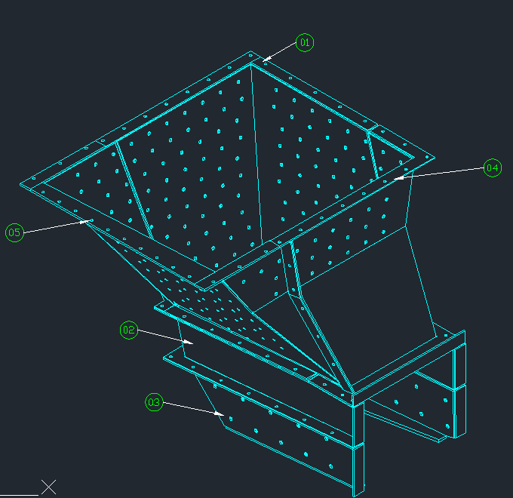 (1) ITEM COMPRADO SOB DESENHO TÉCNICO, DESENHOS DE REFERENCIA: 2032KS-M-83741_ arranjo geral_rev 1 2032KS-M-83742_modulo 1_rev 0 2032KS-M-83433__modulo 2_REV_0 2032KS-M-83435_modulo 3_REV_0 2032KS-M-83743_ módulo 4_rev0 2032KS-G-85410_modulo 5_rev 1 2032KS-M-83434_detalhes modulo 2_REV_0 2032KS-M-83436_detalhe modulo 3_REV_0

